상품제안서
스타벅스 엘마 스텐 보온 보냉 대용량 텀블러 473ml-[품절] | 상품코드: F24031

 |  |  |  |  |  |  | 02-412-0044 | www.easy1.co.kr
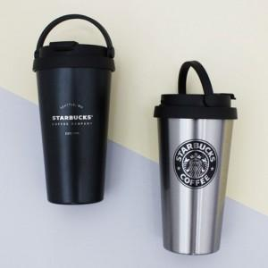

【상세/제작정보】 | 부직포 별도문의 부탁드립니다.

【인쇄/포장옵션】 | 레이저 / 종이 쇼핑백

【공급단가】 | 수량 | 100~ | 300~ | 500~ | 1,000~ | 3,000~
*VAT별도 | 단가 | 18,850원 | 18,560원 | 18,120원 | 17,400원 | 16,670원

【상품 URL】 | https://dev.easy1.co.kr:443/src/goods_detail.php?gdno=24031

